Formulas
N | Nombre | Formula | Datos requeridos | Formula en excel | Ejemplo
1 | EXPO |  | Beta, Ui | =-$B$*LN(Ui) | U1 |  | Beta (media) |  | Resultado
 |  |  |  |  | 0.52368277554 |  | 5 |  | 3.2343458408
2 | UNIF |  | a (inf), b (sup), Ui | =$a$+($b$-$a$)*Ui | U2 |  | a (inf) | b (sup) | Resultado
 |  |  |  |  | 0.61771309991 |  | 2 | 7 | 5.0885654995
3 | TRIA | 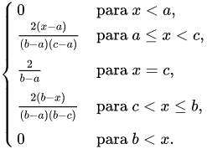 | a (inf), b (sup), c (moda), x=Ui | =SI(x<(($b$-$a$)/($c$-$a$));$a$+RAIZ(x*($b$-$a$)*($c$-$a$));$c$-RAIZ((1-x)*($b$-$a$)*($c$-$a$))) | U3 | a (inf) | c (moda) | b (sup) | Resultado
 |  |  |  |  | 0.23770944522 | 4 | 6 | 9 | 5.541782881

